Driftsbudsjett
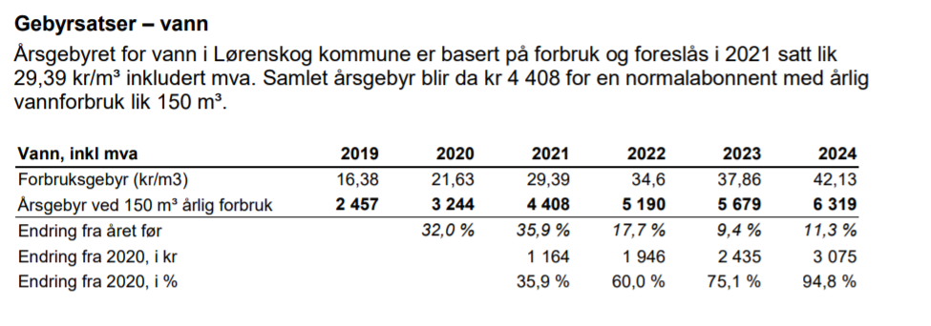
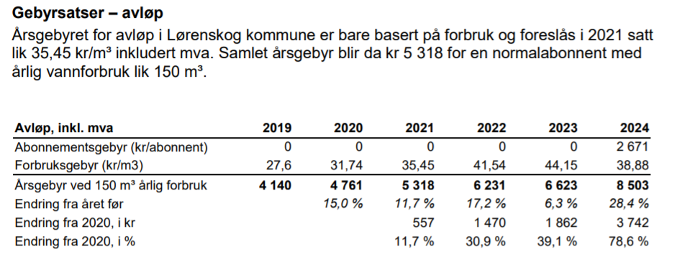
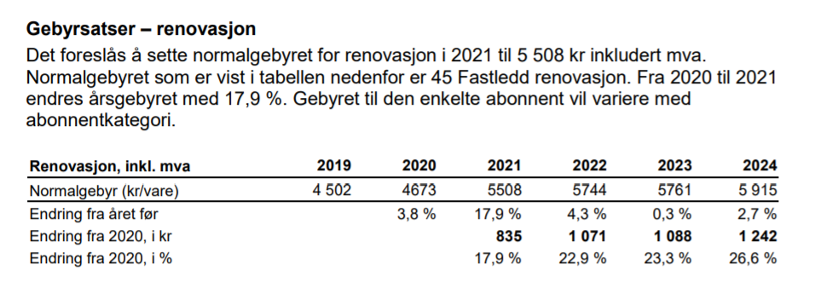
FORSLAG TIL DRIFTSBUDSJETT SKÅRERBYEN BT 5 og BT 6 SAMEIE -GÅRDSKVARTALET |  |  | 186 | 1 | 1

DRIFTSINNTEKTER |  | SUM | Boliger | Næringseksjon barnehage | Anleggseiendom garasje | Kommentar
Innkrevde felleskostnader |  | 10,135,500 | 8,974,800 | 751,200 | 409,500
 | 3600 Felleskostnader bolig brøk | 5,378,976 | 5,378,976 | 0 | 0
 | 3600 Felleskostnader bolig likedelt | 446,400 | 446,400 | 0 | 0
 | 3600 Felleskostnader Selvaag Pluss "BT 7/BT 8" | 446,400 | 446,400 | 0 | 0
 | 3600 Felleskostnader næring brøk | 403,200 | 0 | 403,200 | 0
 | 3600 Felleskostnader næring likedelt | 2,400 | 0 | 2,400 | 0
 | 3600 Felleskostnader Garasje | 409,500 | 0 | 0 | 409,500
 | 3600 Fjernvarme bolig akonto | 1,698,624 | 1,698,624 | 0 | 0
 | 3600 Fjernvarme næring akonto | 345,600 | 0 | 345,600 | 0
 | 3600 TV-/Internett bolig | 1,004,400 | 1,004,400 | 0 | 0
Andre inntekter |  | 0 | 0 | 0 | 0
 | 399 Diverse - leieinntekter | 0 | 0 | 0 | 0
SUM DRIFTSINNTEKTER |  | 10,135,500 | 8,974,800 | 751,200 | 409,500

DRIFTSKOSTNADER
Personalkostnader |  | 28,000 | 27,850 | 150 | 0
 | 5400 Arbeidsgiveravgift | 28,000 | 27,850 | 150 | 0 | Likedeles
Styrehonorar |  | 200,000 | 198,930 | 1,070 | 0
 | 530 Styrehonorar | 200,000 | 198,930 | 1,070 | 0 | Likedeles
Revisjonshonorar |  | 14,000 | 13,925 | 75 | 0
 | 671 Revisorhonorar | 14,000 | 13,925 | 75 | 0 | Likedeles
Forretningsførerhonorar |  | 205,000 | 203,904 | 1,096 | 0
 | 670 Forretningsførsel | 205,000 | 203,904 | 1,096 | 0 | Likedeles
Konsulent og forvaltn.tjen |  | 25,000 | 20,773 | 4,227 | 20,000
 | 673 Konsulenthonorar | 25,000 | 20,773 | 4,227 | 0 | Brøk
Drift og vedlikehold |  | 1,534,500 | 1,061,602 | 63,398 | 389,500
 | 6601 Drift/vedl.hold bygninger | 350,000 | 350,000 | 0 | 0 | Brøk, må vurderes konkret i forhold til næring
 | 6602 Drift/vedl.hold VVS/sprinkling | 150,000 | 124,641 | 25,359 | 0 | Brøk - forutsatt fellesanlegg
 | 6603 Drift/vedl.hold elektro | 75,000 | 62,320 | 12,680 | 0 | Brøk - fellesanlegg
 | 6604 Drift /vedll.hold utvendig anlegg/gårdsrom | 100,000 | 100,000 | 0 | 0 | Bolig
 | 6606 Drift/vedl.hold heiser | 200,000 | 200,000 | 0 | 0 | Bolig
 | 6608 Drift/vedl.hold fyringsanlegg | 0 | 0 | 0 | 0
 | 6609 Drift/vedl.hold brannsikring | 150,000 | 124,641 | 25,359 | 0 | Brøk - forutsatt felleanlegg
 | 6612 Drift/vedl.hold ventilasjonsanlegg | 100,000 | 100,000 | 0 | 0 | Bolig - næring eget anlegg?
 | 6614 Drift/vedl.hold garasjeanlegg | 409,500 | 0 | 0 | 389,500 | Drift /vedlikehold, adm garasje + tilknyttede kostnader, inkl forsikring
Forsikringer |  | 470,000 | 390,541 | 79,459 | 0
 | 7501 Forsikring bygninger | 470,000 | 390,541 | 79,459 | 0 | Brøk . Kan defineres individult mellom bolig og næring i forhold til faktisk forsikringspremie
Festeavgift |  | 0 | 0 | 0 | 0
 | 775 Festeavgift | 0 | 0 | 0 | 0
Kommunale avgifter |  | 2,300,000 | 2,300,000 | 0 | 0
 | 7721 Vann- og avløpsavgift | 1,500,000 | 1,500,000 | 0 | 0 | Forbruk pr leil: 90m3 * (kr pr/m3 avløp 38,88kr + kr pr/m3 Vann 42,13kr) estimert pr 2024
 | 7723 Feieavgift | 0 | 0 | 0 | 0
 | 7724 Renovasjonsavgift | 800,000 | 800,000 | 0 | 0 | Næring dekker selv kom.avg. Fastledd kr 2973 pr leil pr år + Avf.brønn pr boenhet pr år kr 1308. Estimert pr 2024
 | 7720 Eiendomsskatt | 0 | 0 | 0 | 0
Kostnader sameie (utomhus, varmesentral mv) |  | 670,400 | 632,530 | 37,870 | 0
 | 487 Kostnader fellesfunksjoner BT7/BT8 | 446,400 | 446,400 | 0 |  | Servicaavgift Selvaag Pluss Service??
 | 487 Kostnader sameie | 224,000 | 186,130 | 37,870 | 0 | Organisering og drift, vedl, adminstrasjon utomhus, vel, er ikke fastlagt
Energi / fyring |  | 2,544,224 | 2,114,093 | 430,131 | 0
 | 620 Elektrisk energi fellesarealer | 500,000 | 415,469 | 84,531 | 0 | Brøk - avhenging av detaljprosjektering
 | 628 Fjernvarme | 2,044,224 | 1,698,624 | 345,600 | 0 | Individuell avregning
Kabel/TV-anlegg (inkl internett) |  | 1,004,400 | 1,004,400 | 0 | 0
 | 6607 Kabel/TV-anlegg/internett | 1,004,400 | 1,004,400 | 0 | 0 | Bolig
Andre driftskostnader |  | 789,000 | 724,708 | 64,292 | 0
 | 655 Driftsmaterialer | 40,000 | 33,238 | 6,762 | 0 | Brøk
 | 674 Vaktmestertjenester | 300,000 | 249,281 | 50,719 | 0 | Brøk - evt bolig. Avhenging av avtale som etableres
 | 6741 Vakthold | 0 | 0 | 0 | 0
 | 677 Renhold ved firmaer | 300,000 | 300,000 | 0 | 0 | Bolig
 | 679 Avregning energi | 0 | 0 | 0 | 0 | Tas med på enerigavregning
 | 678 Snørydding og gressklipping atrium | 100,000 | 100,000 | 0 | 0 | Bolig
 | 689 Andre kontorkostnader | 40,000 | 33,238 | 6,762 | 0 | Brøk
 | 694 Porto/SMS | 6,000 | 5,968 | 32 | 0 | Likedeles
 | 777 Bank og kortgebyr | 3,000 | 2,984 | 16 | 0 | Likedeles
SUM DRIFTSKOSTNADER |  | 9,784,524 | 8,693,258 | 681,766 | 409,500

DRIFTSRESULTAT |  | 350,976 | 281,542 | 69,434 | 0

FINANSINNTEKTER/-KOSTNADER
Finansinntekter |  | 4,000 | 3,324 | 676 | 0
 | 8026 Renter sparekonto i OBOS | 4,000 | 3,324 | 676 | 0 | Brøk
 | 8034 Renter driftskonto i OBOS | 0 | 0 | 0 | 0
Finanskostnader |  | 0 | 0 | 0 | 0
 | 8099 Andre rentekostnader | 0 | 0 | 0 | 0
RES. FINANSINN./-KOSTNADER |  | 4,000 | 3,324 | 676 | 0

ÅRSRESULTAT |  | 354,976 | 284,866 | 70,110 | 0
 |  |  | 80.25% | 19.75% | 0.00%

Forutsetninger: | Antall seksjoner | Antall objekter | CA. Brøk - BRA | Brøk i prosent | Kommentar | Innbyrdes brøk Bolig og næringsslokaler
Boliger (Hus 1-4 og 6) | 186 | 186 | 11796 | 83.09% |  | 83.09%
Næringslokaler | 1 | 1 | 2400 | 16.91% | Areal ikke bekreftet | 16.91%
Anleggseiendom garasje |  | 195 |  |  | Antall p-plasser

SUM | 187 | 382 | 14196 | 100.00% |  | 100%

 |  |  | 63.419354839

Felleskostnader: | KR PR MND | Kommentar |  |  | 456,000
Felleskostnader bolig brøk | 38 | pr kvm pr mnd |  |  | 203
Felleskostnader bolig likedelt | 200 | pr leil pr mnd |  | 456,000 | 203.20855615
Felleskostnad Selvaag Pluss Service AS | 200 | pr leil mnd | Felleslokale BT7BT8 | Ikke avklart
Felleskostnader næring brøk | 14 | pr kvm pr mnd
Felleskostnader næring likedelt | 200 | pr leil pr mnd
Felleskostnader garasje | 175 | pr kvm pr mnd
Fjernvarme | 12 | akonto pr kvm pr mnd | Individuell avr.
TV/Internett | 450 | pr tilknyttet bolig pr mnd | Avtale ikke kjent

Snitt felleskostnader bolig
Snitt felleskostnader pr kvm pr mnd* | 41 | pr kvm pr leil pr mnd
* vil variere i forhold til den enkeltes bolig faktiske størrelse, og sum kostnader som likedeles pr seksjon
Kostnader til TV/BB, Fjernvarme, Selvaag Pluss Service AS og evt p-plass kommer i tillegg

Forbehold:
Dette er et forslag til driftsbudsjett for normaldrift av sameiet i 1 år, basert på stipulerte inntekter og kostnader.
Budsjettet er utarbeidet av OBOS basert på opplysninger om
eiendommen gitt av selger/utbygger og normtall fra tilsvarende eiendommer som vi forvalter.
Det tas forbehold om oppgitte arealer, antall leil. og øvrige opplysninger om prosjektet som kan
endre forutsetningene for budsjettforslaget.
Det tas forbehold om stipulerte inntekter og kostnader da styret vil kunne endre budsjettet
og inngå avtaler som vil tilføre boligselskapet andre eller større kostnader.
Endelig fastsettelse av budsjett og nivå på felleskostnader vil bli foretatt av styret i boligselskapet
OBOS Eiendomsforvaltning AS - 27.10.2021
Rev. 15.12.2021 - redusert areal/leilheter da Hus 5 utgår fra sameiet
Rev. 09.06.2022
Flere analyseselskap forventer store svingninger i strømprisene de neste fem årene før de stabiliseres på et "normalt" nivå. Det er også usikkerhet til hvor lenge Statens støtteordning vil var for felles strøm og fjernvarme i eierseksjonssameier. Disse faktorene gjør at det er svært vanskelig å estimere hvor mye energikostnadene for eierseksjonssameiet vil bli når det er ferdig bygd og overlevert.

KOMMUNALE AVGIFTER LØRENSKOG KOMMUNE
Forventede økninger i økonomiplanperioden

Areal
